Fellingsprosent siste planperio
Fellingsprosent periode 2018 - 2021
 | 2018 | 2019 | 2020 | 2021 | Snitt | Mål
49 - Vågos Nord | 54 | 36 | 50 | 300 | 110 | 80
34 - Ertvåg | 147 | 113 | 103 | 106 | 117 | 80
43 - Ålmo-vest | 150 | 130 | 150 | 10 | 110 | 80
41 - Aresvik | 100 | 120 | 100 | 82 | 101 | 80
40 - Skauset | 110 | 84 | 115 | 77 | 96 | 80
32 - Gjerde | 71 | 100 | 100 | 100 | 93 | 80
Snitt fellingsprosent periode 2018 - 2021
35 - Giset-Sundsby | 71 | 80 | 133 | 67 | 88 | 80
39 - Semundset-Ålmo | 78 | 93 | 92 | 85 | 87 | 80
92 - Olvikåsen | 105 | 65 | 100 | 75 | 86 | 80
38 - Follan | 83 | 31 | 100 | 100 | 79 | 80
37 - Espset-Haltbakk-Stavnes | 59 | 80 | 95 | 76 | 78 | 80
42 - Berget | 100 | 40 | 100 | 56 | 74 | 80
33 - Lindås | 66 | 61 | 90 | 74 | 73 | 80
46 - Vingsnes | 53 | 69 | 94 | 75 | 73 | 80
111 - Bårdset Sør | 36 | 35 | 140 | 70 | 70 | 80
45 - Husby | 67 | 65 | 74 | 63 | 67 | 80
47 - Ormbostad | 56 | 67 | 54 | 90 | 67 | 80
30 - Rotøya | 29 | 60 | 120 | 54 | 66 | 80
44 - Bårdset Nord | 36 | 35 | 78 | 109 | 65 | 80
103 - Høvik | 46 | 63 | 57 | 89 | 64 | 80
31 - Bratset-Gjestad | 64 | 64 | 64 | 56 | 62 | 80
36 - Hisåsen | 53 | 67 | 40 | 47 | 52 | 80
48 - Fuglevågen | 53 | 29 | 60 | 53 | 49 | 80
49 - Vågos Sør | 54 | 36 | 33 | 71 | 49 | 80
Sum | 80.2 | 74.4 | 91.2 | 91.2
Tildelt | 499 | 450 | 332 | 564

Skutte i perioden
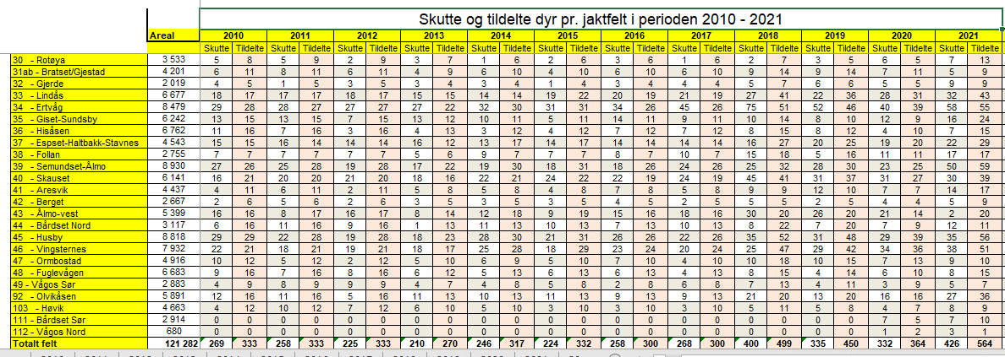

Fellingsavgift 2022
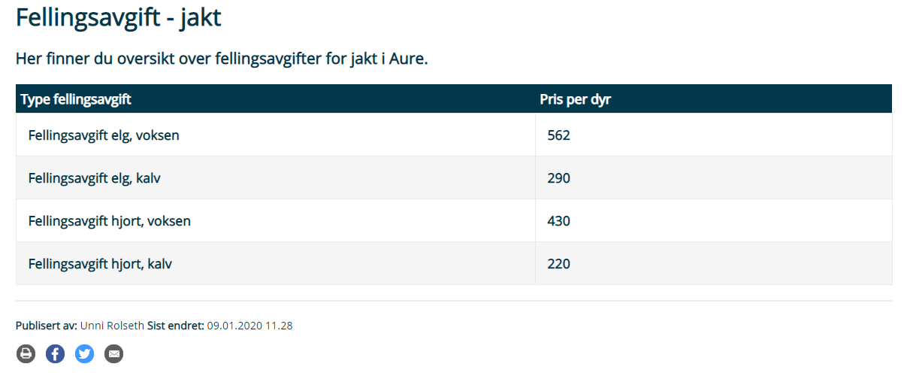

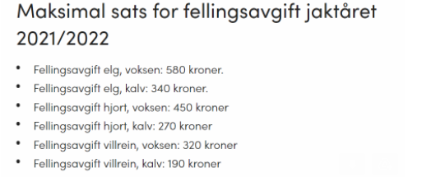

Tildelt litt justert


 |  | Tildeling 2022 V3, med mål om å skyte 550 dyr
Jaktfelt | Areal (dekar) | Areal (% av total) | Gruppe | Eldre Handyr | Spissbukk | Hunn | Kalv | Tot tildelt 2022 | Dekar pr. tildelte dyr | Tildeling 30 mai | Endring fra 30 mai tildelingen
 |  |  |  | 15.4 % | 3.8 % | 41.7 % | 39.1 % | 100.0 % |  |  |  | Differanse grupper (dekar per dyr)
30 - Rotøya | 3,533 | 2.9 % | B | 2 | 1 | 6 | 6 | 15 | 236 | 9 | 6 |  | Laveste | Høyeste
31 - Bratset-Gjestad | 4,201 | 3.5 % | C | 2 | 1 | 5 | 6 | 14 | 300 | 9 | 5 | A | 138 | 154
32 - Gjerde | 2,019 | 1.7 % | B | 2 | 1 | 4 | 3 | 10 | 202 | 8 | 2 | B | 202 | 240
33 - Lindås | 6,677 | 5.5 % | A | 7 | 1 | 19 | 18 | 45 | 148 | 40 | 5 | C | 300 | 376
34 - Ertvåg | 8,479 | 7.0 % | A | 9 | 1 | 24 | 22 | 56 | 151 | 48 | 8
35 - Giset-Sundsby | 6,242 | 5.1 % | B | 4 | 1 | 11 | 10 | 26 | 240 | 21 | 5
36 - Hisåsen | 6,762 | 5.6 % | C | 2 | 1 | 8 | 7 | 18 | 376 | 15 | 3
37 - Espset-Haltbakk-Stavnes | 4,543 | 3.7 % | A | 5 | 1 | 13 | 12 | 31 | 147 | 25 | 6
38 - Follan | 2,755 | 2.3 % | A | 3 | 1 | 8 | 8 | 20 | 138 | 14 | 6
39 - Semundset-Ålmo | 8,930 | 7.4 % | A | 9 | 1 | 25 | 24 | 59 | 151 | 51 | 8
40 - Skauset | 6,147 | 5.1 % | A | 6 | 1 | 17 | 16 | 40 | 154 | 35 | 5
41 - Aresvik | 4,437 | 3.7 % | B | 3 | 1 | 8 | 7 | 19 | 234 | 16 | 3
42 - Berget | 2,667 | 2.2 % | B | 2 | 1 | 5 | 4 | 12 | 222 | 8 | 4
43 - Ålmo-vest | 5,399 | 4.5 % | B | 5 | 1 | 9 | 8 | 23 | 235 | 20 | 3
44 - Bårdset Nord | 3,107 | 2.6 % | B | 2 | 1 | 5 | 5 | 13 | 239 | 11 | 2
111 - Bårdset Sør | 2,914 | 2.4 % | B | 2 | 1 | 5 | 5 | 13 | 224 | 11 | 2
45 - Husby | 8,818 | 7.3 % | A | 9 | 1 | 25 | 24 | 59 | 149 | 51 | 8
46 - Vingsnes | 7,932 | 6.5 % | A | 8 | 1 | 22 | 21 | 52 | 153 | 45 | 7
47 - Ormbostad | 4,916 | 4.1 % | C | 2 | 1 | 7 | 6 | 16 | 307 | 12 | 4
48 - Fuglevågen | 6,683 | 5.5 % | C | 3 | 1 | 7 | 7 | 18 | 371 | 15 | 3
49 - Vågos Sør | 2,883 | 2.4 % | C | 1 | 1 | 3 | 3 | 8 | 360 | 6 | 2
112 - Vågos Nord | 680 | 0.6 % | C | 0 | 1 | 1 | 1 | 3 | 227 | 2 | 1
92 - Olvikåsen | 5,891 | 4.9 % | A | 6 | 1 | 17 | 16 | 40 | 147 | 34 | 6
103 - Høvik | 4,663 | 3.8 % | C | 2 | 1 | 6 | 5 | 14 | 333 | 11 | 3
Totalt | 121,278 | 100.0 % |  | 96 | 24 | 260 | 244 | 624 | 194 | 517 | 107

